상품제안서
나빌레라 이조 선비 송학 자개 서랍형 보석함 | 상품코드: F33008

 |  |  |  |  |  |  | 02-412-0044 | www.easy1.co.kr
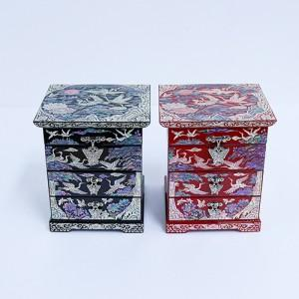

【상세/제작정보】

【인쇄/포장옵션】 | 실크 / 별도문의

【공급단가】 | 수량 | 30~ | 50~ | 100~ | 300~ | 500~
*VAT별도 | 단가 | 81,250원 | 79,950원 | 78,000원 | 76,050원 | 74,750원

【상품 URL】 | https://dev.easy1.co.kr:443/src/goods_detail.php?gdno=33008

